Sheet1
과목명 | 마이크로프로세서 및 실습
분반 | 1
학번 | 2012136068
이름 | 송승하
과제명 | G-RC카
번호 | 부품명 | 단가 | 수량(EA) | 가격 | 링크 | 사진
1 | 2WD miniQ | 41500 | 1 | 41500 | http://toolparts.co.kr/front/php/product.php?product_no=68433&main_cate_no=&display_group= | 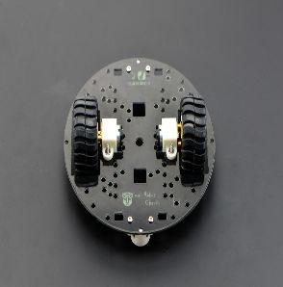
2 | HC-06 | 4840 | 4 | 19360 | http://roboholic1.godo.co.kr/shop/goods/goods_view.php?goodsno=71794&category=054001 | 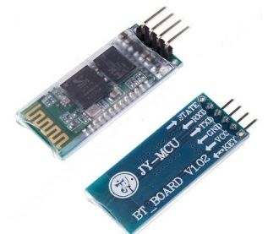
3 | DRV8835 | 8400 | 1 | 8400 | http://www.devicemart.co.kr/1170520 | 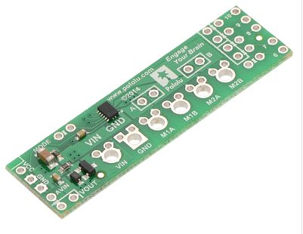
4 | 브레드 보드 미니 | 900 | 2 | 1800 | http://storefarm.naver.com/icrobot/products/405039343 | 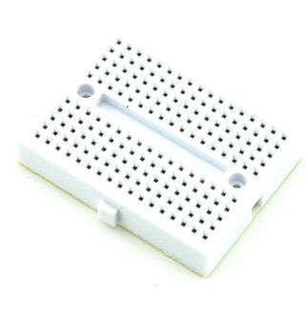
5 | SBH-9V | 1560 | 2 | 3120 | http://eleparts.co.kr/EPX33TM8 | 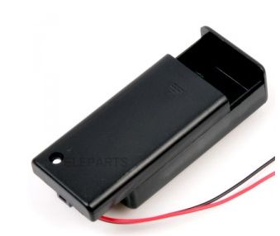
6 | HC-06 | 1300 | 4 | 5200 | http://www.devicemart.co.kr/goods/view.php?seq=1076851 | 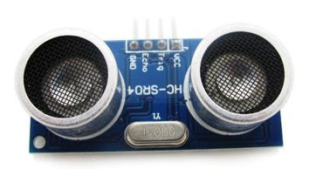
7 | 9V 건전지 | 1900 | 2 | 3800 | http://eleparts.co.kr/EPX68J6Y | 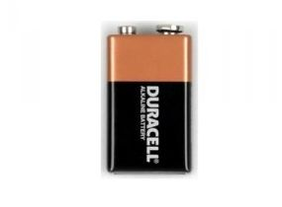
8 | 조이스틱 쉴드 | 7220 | 1 | 7220 | http://www.devicemart.co.kr/1076924 | 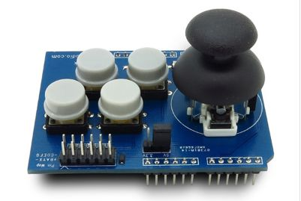
9 | DG-53N RGB 262C-A9001 | 1000 | 4 | 4000 | http://www.devicemart.co.kr/6224 | 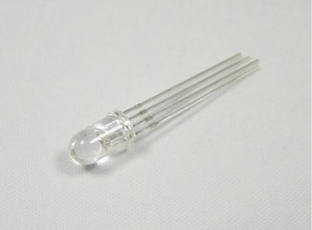
10 | Upper Deck for miniQ | 4990 | 1 | 4990 | http://storefarm.naver.com/icbanq/products/371749747 | 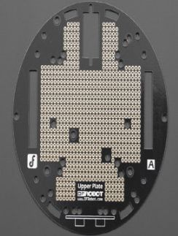
 |  |  | 최종가격 | 99390

